Sheet1
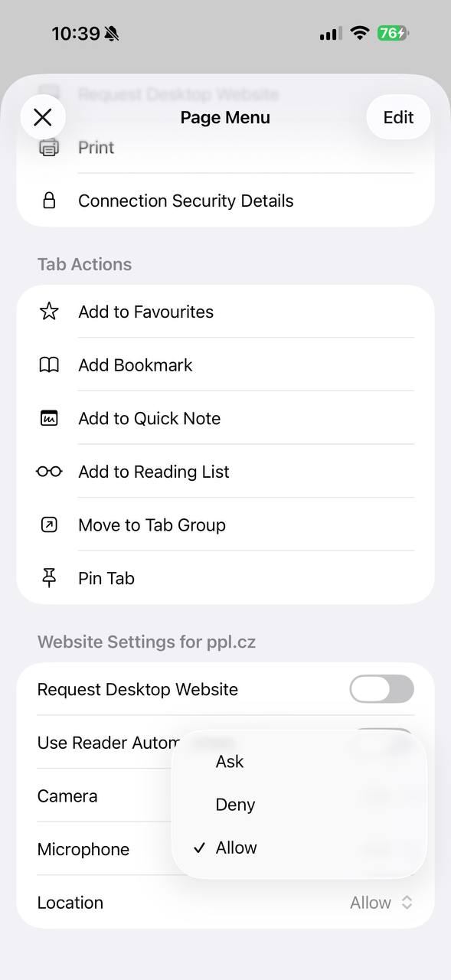
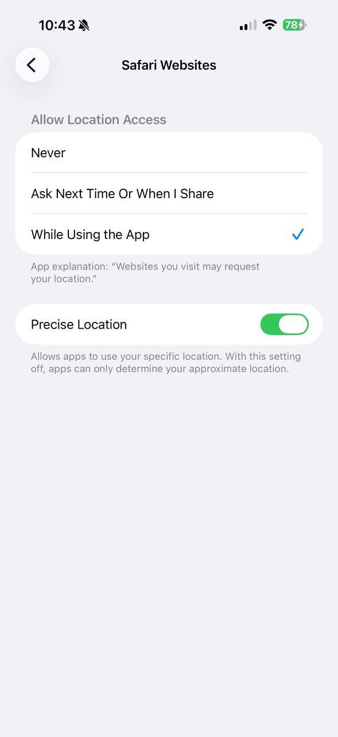
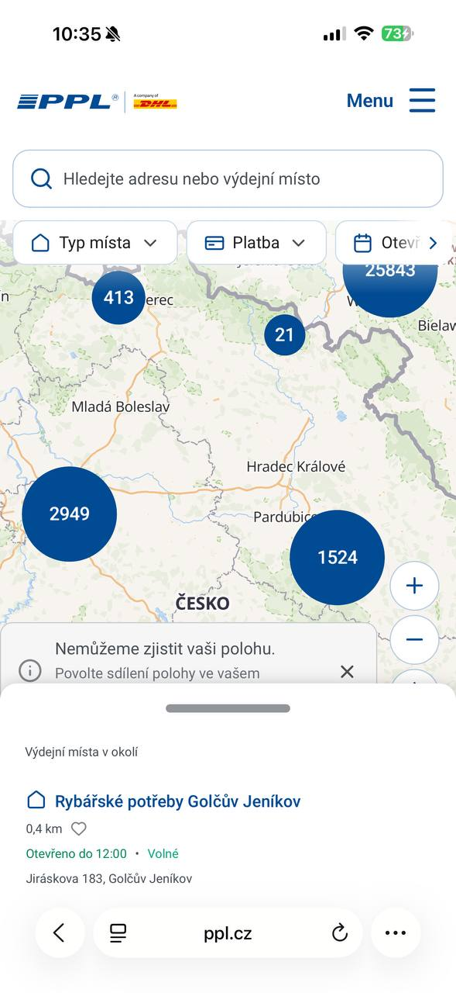
Таблица 4.5 – Дефект, выявленный в ходе мобильного тестирования | Column 1
Поле | Описание
ID дефекта | BUG-02
Название | Не определяется местоположение пользователя при разрешённом доступе к геолокации
Модуль | Карта пунктов выдачи
Устройство | iPhone 16 Pro Max, Safari
Priority | High
Severity | Medium
Предусловие | Для сайта PPL.cz и браузера Safari разрешён доступ к геолокации. В настройках устройства включена функция Precise Location.
Шаги воспроизведения | 1. Открыть страницу карты пунктов выдачи. 2. Разрешить доступ к местоположению. 3. Нажать кнопку определения текущего местоположения.
Ожидаемый результат | Сайт определяет текущее местоположение пользователя и отображает ближайшие пункты выдачи.
Фактический результат | Отображается сообщение «Nemůžeme zjistit vaši polohu» («Не можем определить ваше местоположение»), несмотря на разрешённый доступ к геолокации в настройках устройства и браузера.
Статус | Open

